Rürup bAV
Rürup "bAV" fremdfinanziert - Beispielrechnung für 50 jährigen Besserverdiener

Annahmen
Voraussetzung | Spitzensteuersatz über 10 Jahre
Beispielalter | 58 Jahre
Kredit zm Rentenaufbau mit 10% Sondertilgung, Laufzeit 20 Jahre | 100,000
Zinssatz | 1%
Rürup Rente (Auszahlungsphase ab 62)
Verzinsung Rürup (Grantie- + Überschuss) | 2.00%
Rentenhöhe ab 63 Brutto | 519
Jährliche Rentenzahlung | 20,000
Steuersatz bis zur Rente in Ansparphase | 43%
Steueuersatz während der Rente | 25%
Netto Investitionbetrag | 39,000 €
Netto Tilgung Investionsbetrag bis Rentenbeginn 67 | 250 €

 | Einzahlungsphase |  |  |  |  |  |  |  |  |  | Ruhephase |  |  | Auszahlungsphasephase ab 63
Vertragsjahr | Jahr 1 | Jahr 2 | Jahr 3 | Jahr 4 | Jahr 5 | Jahr 6 | Jahr 7 | Jahr 8 | Jahr 9 | Jahr 10 | Jahr 11 | Jahr 12 | Jahr 13 | Jahr 14 | Jahr 15 | Jahr 16 | Jahr 17
Alter | 59 | 60 | 61 | 62 | 63 | 64 | 65 | 66 | 67 | 68 | 61 | 62 | 63 | 64 | 65 | 66 | 67
Kreditauszahlung als Rürup Einzahlungsbetrag | 20,000 € | 20,000 € | 20,000 € | 20,000 € | 20,000 €
Rentenvermögen | 20,000 € | 40,400 € | 61,208 € | 82,432 € | 104,081 € | 106,162 € | 108,286 € | 110,451 € | 112,660 € | 114,914 € | 117,212 € | 119,556 € | 121,947 € | 124,386 € | 126,874 € | 129,411 € | 132,000 €
Steuerliche Anrechenbarkeit Rürup | 92% | 94% | 96% | 98% | 100% | 100% | 100% | 100% | 100% | 100% | 100% | 100% | 100% | 100% | 100% | 100% | 100%
Kredittilgung durch
Steuerliche Rückvergütung |  | 7,912 € | 8,084 € | 8,256 € | 8,428 € | 8,600 € | 0 € | 0 € | 0 € | 0 € | 0 €
Max. Ersparnis Solidaritätszuschlag | 2,525 € | 2,525 € | 2,525 € | 2,525 € | 2,525 €
Rente Netto zur Kredittilgung pro Jahr |  |  |  |  |  |  |  |  |  |  |  |  |  | 4,671 € | 4,671 € | 4,671 € | 4,671 €
Nettotilgung Restschuld (Investitionsbetrag) | 3,000 € | 3,000 € | 3,000 € | 3,000 € | 3,000 € | 3,000 € | 3,000 € | 3,000 € | 3,000 € | 3,000 € | 3,000 € | 3,000 € | 3,000 €
Restschuld Kredit bei Rentenbeginn 67 Jahre | 95,420 € | 82,802 € | 69,193 € | 55,412 € | 41,459 € | 29,859 € | 26,859 € | 23,859 € | 20,859 € | 17,859 € | 14,859 € | 11,859 € | 8,859 € | 4,188 € | -483 € | -5,154 € | -9,825 €

Näherungsrechnung über 10 Jahre Einzahlung
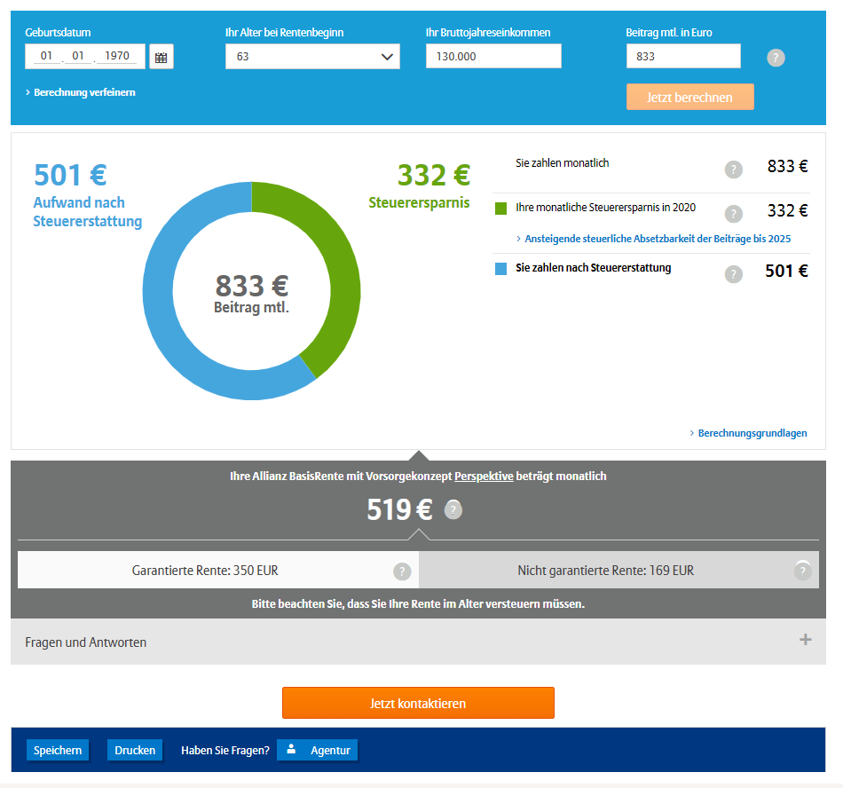
 |  |  |  |  |  |  |  | Fazit: => 17 Jahre Netto 187€/Monat aufwenden => ab 18.Jahr steht eine lebenslangen Rentenanspruch von 519€ Brutto (389€ Netto) zur Verfügung => Verhinderung Soli ab 2021 über 5 Jahre

Milderungszone beim Solidaritätszuschlag
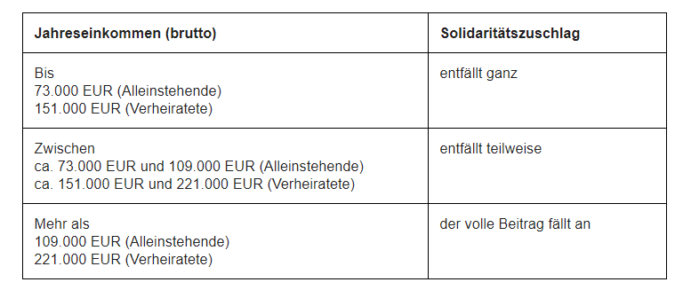

https://www.steuern.de/soli-abschaffung.html

Rechner Solidaritätszuschlag

